关系图
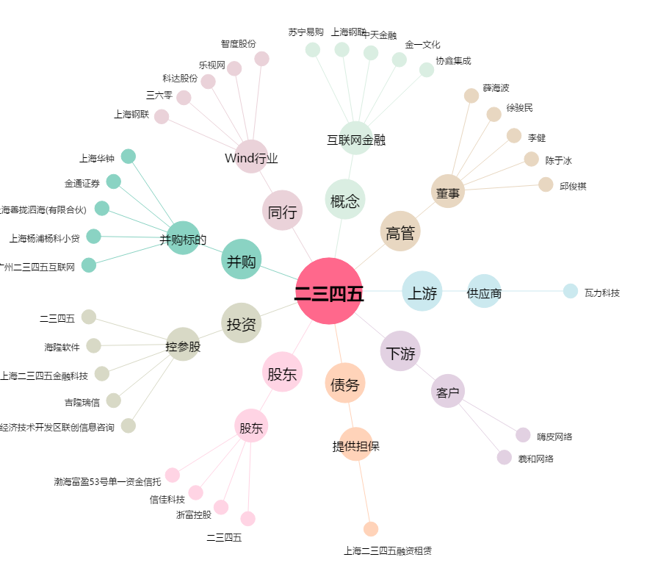
二三四五[002195.SZ] - 关系概览图

